本文_注視点・入力・報酬
固定経路・前方注視点・入力とPP報酬
 | 固定経路から前方注視点を求め、観測入力とPPの追加報酬に利用する。

 | 1.1 固定経路の決め方
 |  | 初期化時に、開始車線に対応する中心線の列を次の手順で作る。
 |  | 手順 |  |  |  | 決め方
 |  | ① 道路の順序 |  |  |  | Navigation が計画した道路の通過順序を取得する。
 |  | ② 車線を選択 |  |  |  | 各道路から、開始時と同じ車線番号の車線を1本ずつ選ぶ。
 |  | ③ 接続を確認 |  |  |  | 端点・接線方向・車線数・幅が連続し、接続可能な車線が 開始車線番号の候補1本だけであることを確認する。 既定の許容誤差は、端点距離・幅差 0.001 m、 接線方向差 0.001 rad。車線数は一致が必要。
 |  | ④ 中心線を接続 |  |  |  | 確認できた中心線を進行方向につなぐ。 確認できない接続の手前を経路終端とする。
 |  | 各区間には直線・円弧の車線中心線全体を使う。
 |  | 経路はエピソード中に固定し、走行中の車線変更では選び直さない。
 |  | 経路始点を S = 0 m とし、中心線に沿う累積距離 S の位置を P(S) と表す。

 | 1.2 前方注視点の定義
 |  | 固定経路はシート「本文_注視点・入力・報酬」1.1節を参照する。
 |  | 車体基準点 p は、車体中央の位置 [m] とする。
 |  | 車体基準点 p に最も近い経路上の点を投影点とする。
 |  | Sproj：経路始点から投影点までの弧長 [m]。
 |  | Ld：経路に沿う注視距離 [m]（lookahead_m、既定値 6.0 m）。
 |  | 投影点から経路に沿って弧長 Ld だけ先の位置を、前方注視点 q とする。

 |  | 図1に、車体基準点 p・投影点・前方注視点 q の位置関係を示す。

 |  |  |  | 図1 投影点から固定経路に沿って前方注視点を定める。
 |  | 投影先を一意に定められない場合や、経路終端を越える場合などは注視点を無効とする。

 | 1.3 追加入力の詳細
 |  | 地図座標で車体基準点を p = (pX, pY)、注視点を q = (qX, qY) とする。
 |  | ψ は地図の X 軸から車体前方へ反時計回りに測る角度 [rad] とする。
 |  | 注視点 q の定義はシート「本文_注視点・入力・報酬」1.2節を参照する。
 |  | 図2に、同じ注視点を地図座標と車体座標で見た関係を示す。
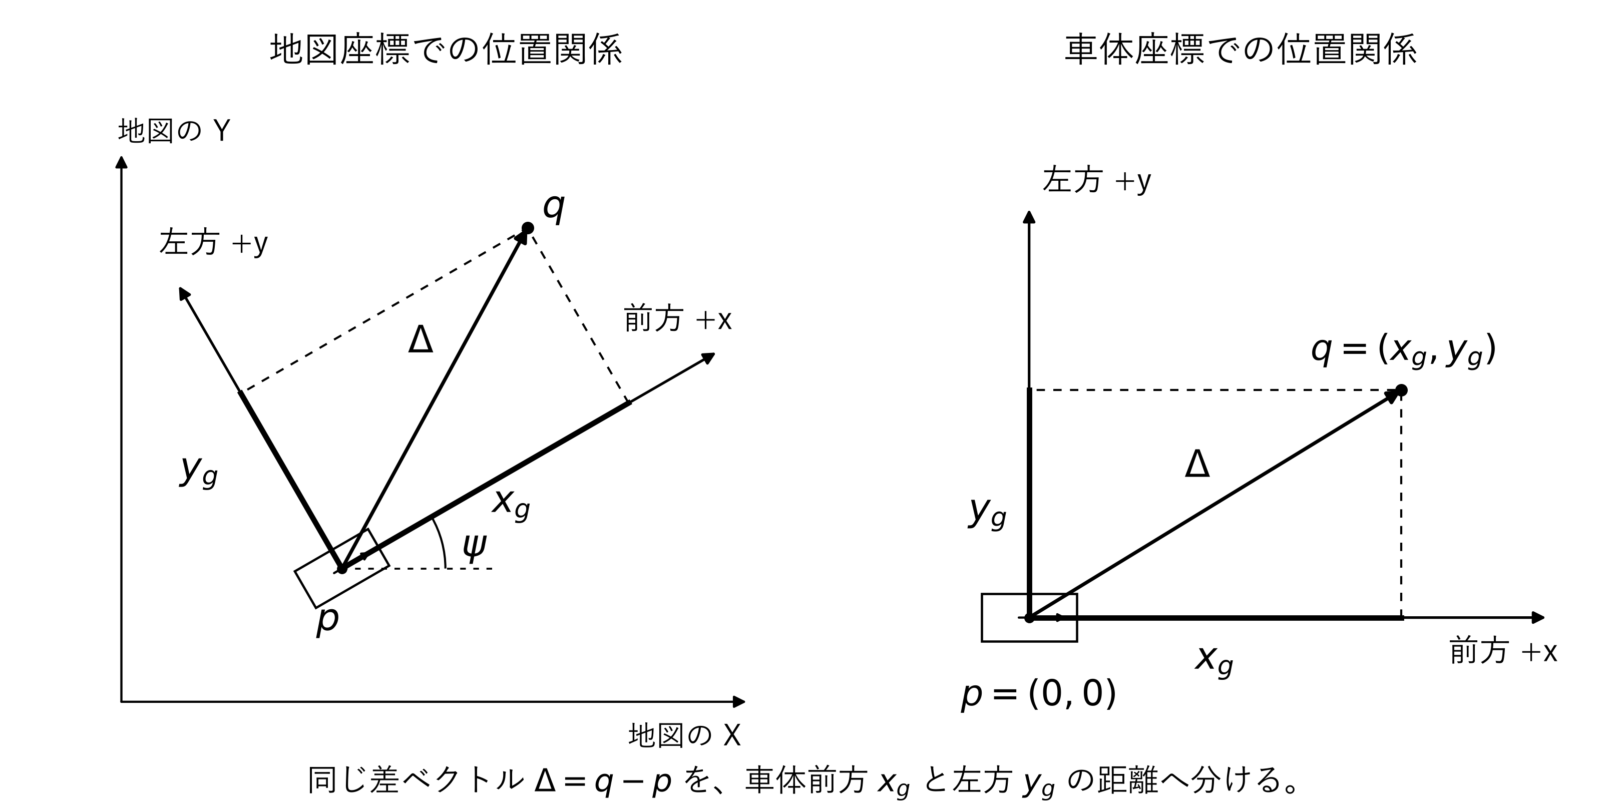

 |  |  |  | 図2 地図座標から車体座標への変換（原点は車体基準点 p）。

 |  | 差ベクトルを前方 (cosψ, sinψ)、左方 (−sinψ, cosψ) の単位ベクトルへ射影する。
 |  | xg は前方、yg は左方を正とする距離 [m]。ψ = 0 では xg = ΔX、yg = ΔY。
 |  | 設定に [lookahead] がある場合、2距離の正規化値と有効フラグを既存観測の末尾へ追加する。
 |  | 元の D 要素に次の3要素を追加する（D+3）。[lookahead] がなければ元の D 要素を返す。
 |  | 順序 |  |  | 追加要素 |  | 定義 | 値域
 |  | 1 |  |  | xnorm（前後座標） |  | n(xg) | [0, 1]
 |  | 2 |  |  | ynorm（左右座標） |  | n(yg) | [0, 1]
 |  | 3 |  |  | bt（有効フラグ） |  | 有効1／無効0 | {0, 1}
 |  | 有効フラグ bt の判定
 |  | bt は、行動ステップ t の注視点に対する有効フラグである。
 |  | 次の①〜⑨をすべて満たすと bt = 1.0、それ以外は bt = 0.0 とする。
 |  |  | ① | 固定経路：初期化時に構築した経路が存在し、空でない。
 |  |  | ② | 計画経路：Navigation の計画経路が初期化時から変わっていない。
 |  |  | ③ | 開始車線：開始車線番号や目標車線の参照が公開される場合、
 |  |  |  | 保存した番号が変わらず、必要な参照が有効である。
 |  |  |  | 参照を公開しない環境は初期化時の経路を使う。車線変更だけでは無効にしない。
 |  |  | ④ | 車体状態：位置 pt と向き ψt が取得でき、いずれも有限値である。
 |  |  | ⑤ | 投影点：有限な投影候補から投影先を確定できる。
 |  |  |  | 最も近い候補に対し、非隣接区間に距離差 0.001 m 以下の候補がない。
 |  |  | ⑥ | 注視点：Sgoal,t = Sproj,t + Ld ≤ Send を満たし、
 |  |  |  | 注視点 qt と、その位置の経路の向きを有限値として求められる。
 |  |  |  | Send は検証済み経路の終端。終点への丸め込みや未検証区間への外挿は行わない。
 |  |  | ⑦ | 前進速度：取得できる場合は有限値で、−0.1 m/s 以上である。
 |  |  |  | 停止や低速だけを理由に無効にはしない。
 |  |  | ⑧ | 前方条件：車体前方の座標 xg,t > 0.001 m。
 |  |  | ⑨ | 距離条件：車体基準点から注視点までの距離 ‖qt − pt‖₂ > 0.001 m。
 |  |  |  | 座標の正規化や ±10 m での飽和は、bt の有効・無効を変えない。
 |  |  |  | bt は注視点の判定であり、PP報酬の pp_valid（基準操舵の有効判定）とは区別する。
 |  |  |  | 環境が adapter の契約に違反する値を返す場合は、通常の無効判定とは別に例外となる。
 |  | 座標の正規化

 |  |  | z は m 単位の座標。±10 m で飽和し、0 m は 0.5 に対応する。
 |  |  | 無効（bt = 0.0）の場合、追加観測は (xnorm, ynorm, bt) = (0.5, 0.5, 0.0)。
 |  |  | clip(z, a, b) = min(max(z, a), b)：値を区間 [a, b] 内に収める操作。
 | 1.4 追加報酬の詳細（PP）
 |  | シート「本文_注視点・入力・報酬」1.2節の注視点をPPの参照に用いる。
 |  | 行動前の基準操舵 uPP と、今回適用された操舵 uapplied の差を評価する。

 |  | uPP、uapplied は −1〜+1 の正規化操舵値。ePP は 0〜1 の不一致量。
 |  | wPP は報酬重み pp_weight ≥ 0（既定0.0、正値で有効）。Δt は1行動の時間 [s]（通常0.1秒）。

 |  | δPP [rad] の導出はシート「付録_PP式の導出」A.3節を参照する。
 |  | δmax は最大操舵角 [deg]。車両の max_steering（既定40°）を使う。正方向は左。
 |  | 既存報酬 rbase に rPP を加えて返す。
 |  | 基準操舵が無効、重みが0、終了・打切りステップでは rPP = 0 とする。
 |  | 横加速度の項を併用する場合はシート「横加速度_追加報酬」2.1節を参照する。

付録_PP式の導出
付録 Pure Pursuit（PP）式の導出
A.1 座標と前提
注視点はシート「本文_注視点・入力・報酬」1.2節を参照する。
xg、yg の求め方はシート「本文_注視点・入力・報酬」1.3節を参照する。
後輪中心 O を原点、前方を x、左方を y とする。
車体から後輪までの後方距離 dr、車軸間距離 Lw、符号付き半径 R [m] を使う。
x = xg + dr y = yg
横滑りのない前輪操舵の二輪モデルを仮定する。
正規化前の注視点を Q = (x, y)、前輪中心を F = (Lw, 0) とする。
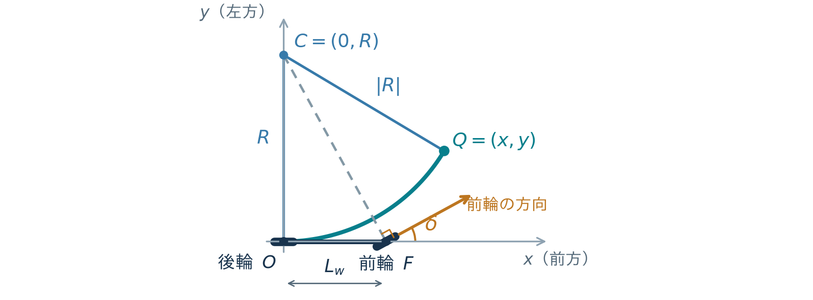

図3 後輪中心 O・注視点 Q を通る円と、前輪の接線方向（左旋回の例）。
A.2 注視点を通る円の曲率
O での接線が x 軸に沿うため、旋回中心は C = (0, R) にある。
Q が円上にある条件を展開すると、次式となる。

Δs：円弧長 [m]、Δθ：向きの変化 [rad]。円弧では Δs = RΔθ。
したがって、曲率 κ = Δθ/Δs = 1/R [1/m] となる。
A.3 二輪モデルの操舵角
前輪操舵角を δ とする。前輪の方向 (cosδ, sinδ) は半径 CF に直交する。
F − C = (Lw, −R) との内積を 0 として整理する。

前進時の −π/2 < δPP < π/2 [rad] を採用する。
y = 0 は直進。後輪から注視点までの距離が 1 mm 以下なら、参照を無効とする。

